ホーム画面
外部設計書 |  |  |  |  |  | 画面名 |  | ホーム画面 |  |  |  | 作成者 | 平岡理沙 |  |  | 更新者 | 海野就平
 |  |  |  |  |  | システム名 |  | SEEGGS(しーぐす) |  |  |  | 作成日 | 2021-06-04 |  |  | 更新日 | 2021-06-07
 |  |  |  |  |  | 備考

 | 画面設計

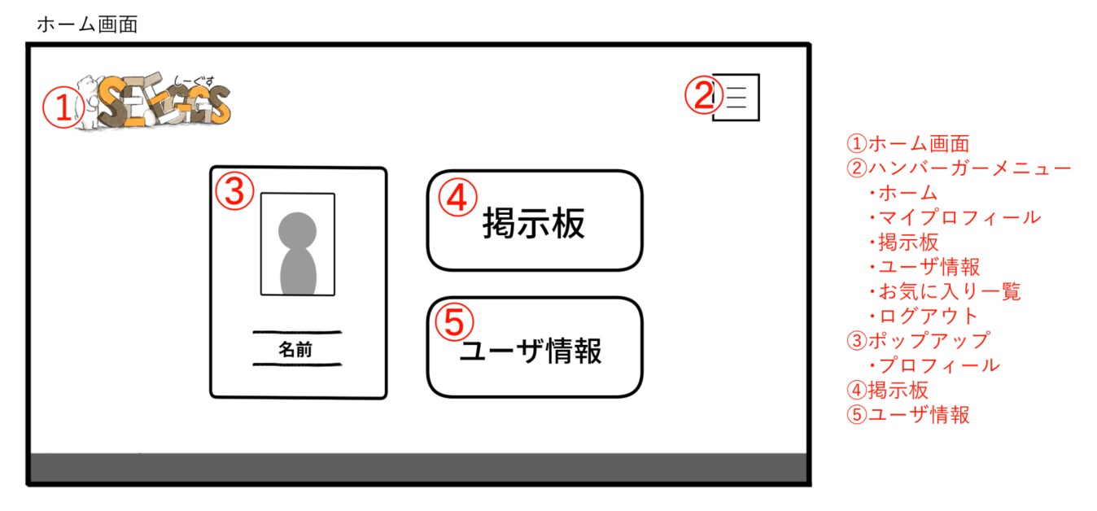

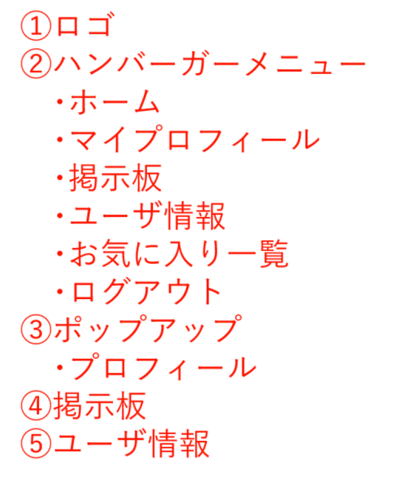

１０

１１

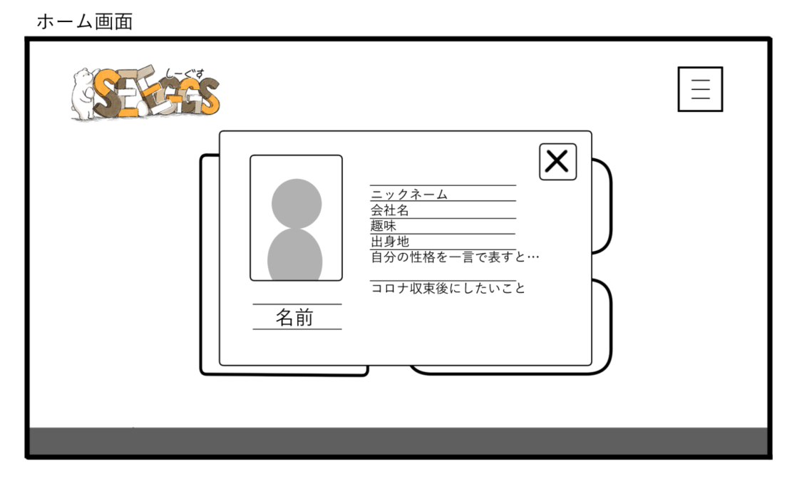

③に自分の情報を表示する、といった処理もおそらく必要かと。
 | 機能設計
 |  | ページロード
 |  |  | ロード時に、以下の処理を実行する。

 |  |  | ログイン状態を判定し、ログイン状態であればログイン画面からそのままこの画面に遷移する。

 |  |  | 「1 ロゴ」クリック
 |  |  |  | ホーム画面に遷移する。

 |  | 「２ ハンバーガーメニュー」クリック
 |  |  | ページ名が展開。列挙しているページ名をクリックすることで、各ページに遷移する。
 |  |  | 「ログアウト」クリック時のみアラートで本当にログアウトするかの確認をする。「はい」をクリックでログアウトし、ログイン画面へ遷移する。
 |  |  | 「いいえ」をクリックした場合はなにもしない。

 |  | 「3 マイプロフィール」クリック
 |  |  | ポップアップで登録した自分の情報が閲覧可能。閲覧可能の情報は以下の通り
 |  |  | 名前、ニックネーム、会社名、メールアドレス、趣味、出身地、自分の性格、プロフィール写真
 |  | 「４ 掲示板」クリック
 |  |  | 掲示板＋検索画面に遷移する。

 |  | 「５ ユーザ情報」クリック
 |  |  | ユーザ情報一覧画面に遷移する。
 |  | （以下略）

フッターはlabelでしょうか？

 | 項目定義書 |  |  | 置く予定の画像の記述

管理番号は画面上表示が見当たりません。どういう扱いにしますか？
 | No |  | 物理名 |  | 論理名 |  | 画面型 |  | データ型 | min | max | DBテーブル |  | DBカラム | 備考
 |  | 1 | logo |  | ロゴ |  | images |  |  |  |  |  |  |  | ホーム画面へ遷移する
 |  | 2 | menu |  | メニュー |  | links |  |  |  |  |  |  |  | マイプロフィール・掲示板・ユーザ情報・お気に入り一覧・ログアウトへのリンク
 |  | 3 | popup |  | ポップアップ
 |  | 4 | board |  | 掲示板
 |  | 5 | user |  | ユーザ情報 |  |  |  |  |  |  | personal
 |  | 6 | close |  | ユーザ情報閉じる |  | images
 |  | 7 | footer |  | フッター |  | label
 |  | 8 | number |  | 管理番号 |  | label |  | int |  |  | personal |  | number
 |  | 9 | name |  | 名前 |  | label |  | String |  |  | personal |  | name
 |  | 10 | company |  | 会社 |  | label |  | String |  |  | personal |  | company
 |  | 11 | nickname |  | ニックネーム |  | label |  | String |  |  | personal |  | nickname
 |  | 12 | birthplace |  | 出身地 |  | label |  | String |  |  | personal |  | birthplace
 |  | 13 | thisisme |  | 自分を一文字で |  | label |  | String |  |  | personal |  | thisisme
 |  | 14 | hobby |  | 趣味 |  | label |  | String |  |  | personal |  | hobby
 |  | 15 | future |  | 将来 |  | label |  | String |  |  | personal |  | future
 |  | 16 | word |  | 意気込み |  | label |  | String |  |  | personal |  | word
 |  | 17 | photo |  | 自分の写真 |  | images |  |  |  |  | personal |  | photo
 |  | 18
 |  | 19
 |  | 20
 |  | 21
 |  | 22
 |  | 23
 |  | 24
 |  | 25
 |  | 26
 |  | 27
 |  | 28
 |  | 29
 |  | 30

ログイン画面
外部設計書 |  |  |  |  | 画面名 |  | ログイン画面 |  |  |  | 作成者 | 平岡理沙 |  |  | 更新者 | 平岡理沙
 |  |  |  |  | システム名 |  | SEEGGS(しーぐす) |  |  |  | 作成日 | 2021-06-04 |  |  | 更新日 | 2021-06-07
 |  |  |  |  | 備考

 | 画面設計

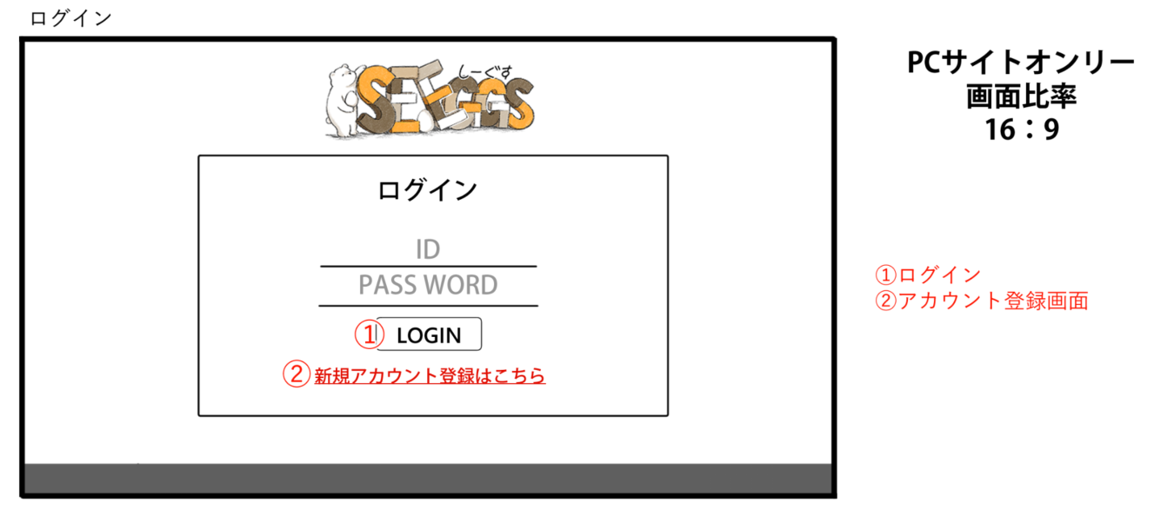

 | 機能設計
 |  | ログイン
 |  |  | ログイン時に、以下の処理を実行する。

 |  |  | ID、パスワードを入力することでログイン可能。
 |  |  | 初回の場合新規登録可能。

 |  | 「1 ログイン」
 |  |  | ログインID、パスワードを入力し、①のログインボタンを押す。情報が照合されてログイン可能状態であればホーム画面に遷移する。

 |  | 「2 新規登録」
 |  |  | ログインID、パスワードがない場合、新規登録ボタンからログインID,パスワードを登録することができる。

 |  |  | 新規登録後は「登録完了」のアラートが表示される。ログインID,パスワードを入力し、①のログインボタンを押す。その後ホーム画面に遷移する。

 | 項目定義書

 | No |  | 物理名 | 論理名 |  | 画面型 |  | データ型 | min | max | DBテーブル |  | DBカラム | 備考
 |  | 1 | logo | ロゴ |  | images
 |  | 2 | register | 新規登録 |  | text
 |  | 3 | login | ログイン |  | text |  |  |  |  | login
 |  | 4 | eyecatch | アイキャッチ |  | images
 |  | 5 | ID | ログインID |  | text |  |  |  |  | login |  | id
 |  | 6 | password | パスワード |  | text |  |  |  |  | login |  | password
 |  | 7 | footer | フッター |  | label
 |  | 8
 |  | 9
 |  | 10
 |  | 11
 |  | 12
 |  | 13
 |  | 14
 |  | 15
 |  | 16
 |  | 17
 |  | 18
 |  | 19
 |  | 20
 |  | 21
 |  | 22
 |  | 23
 |  | 24
 |  | 25
 |  | 26
 |  | 27
 |  | 28
 |  | 29
 |  | 30

管理者画面
外部設計書 |  |  |  |  | 画面名 |  | 管理画面 |  |  |  | 作成者 | 平岡理沙 |  |  | 更新者 | 平岡理沙
 |  |  |  |  | システム名 |  | SEEGGS(しーぐす) |  |  |  | 作成日 | 2021-06-04 |  |  | 更新日 | 2021-06-07
 |  |  |  |  | 備考
本来は、面倒でも1シート1画面で設計書を分けたほうがいいです。
印刷時に右端もはみ出していたり、おそらく項目定義書も煩雑になっている。
（ただし、今回はこのままで問題ありません）

 | 画面設計
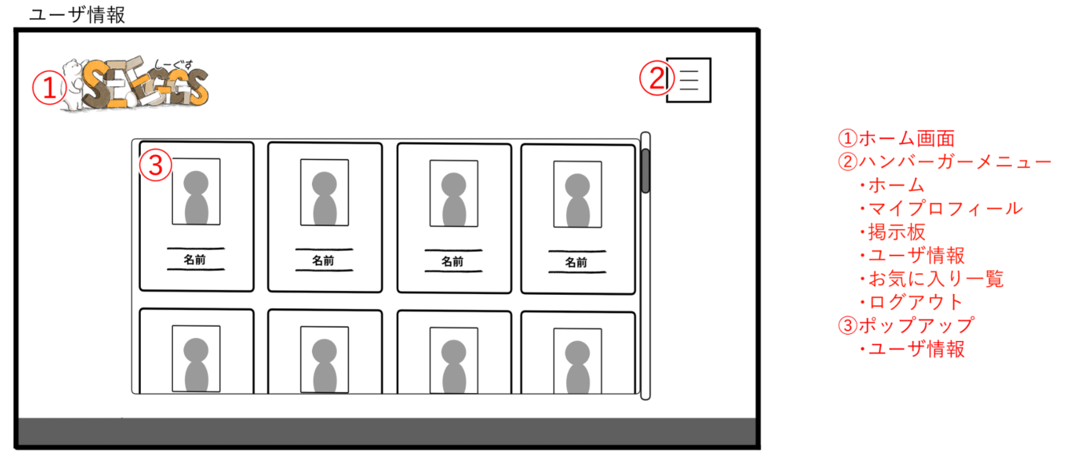
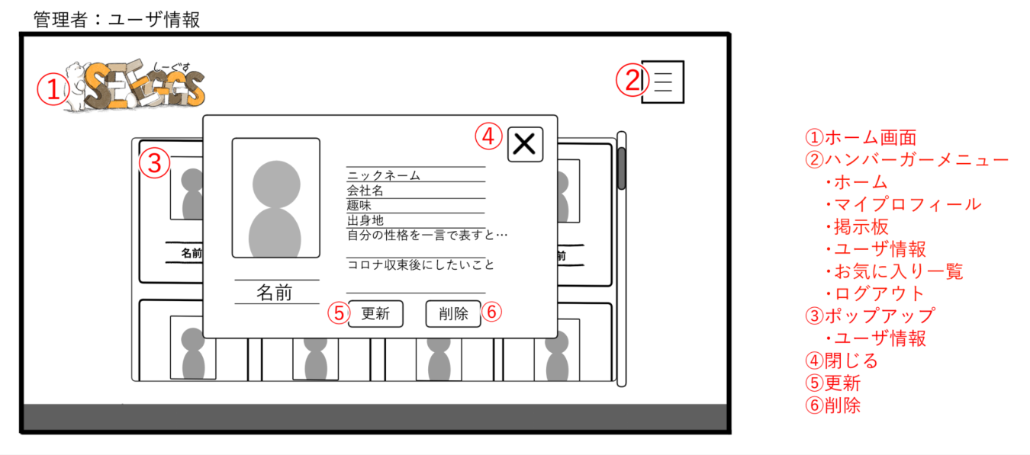
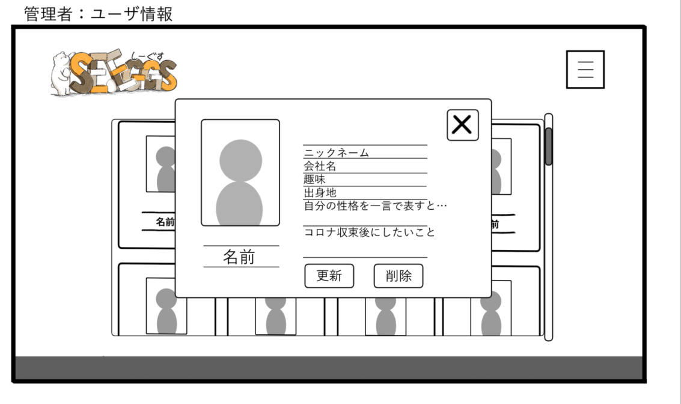
⑤

（2）

（1）

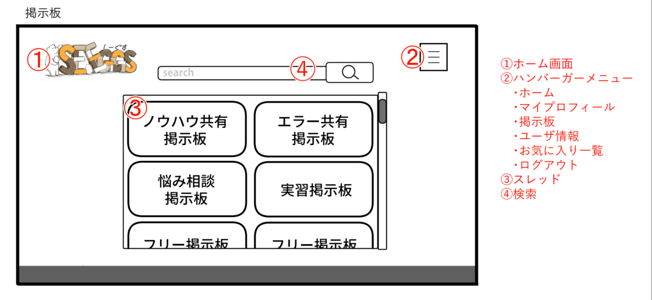
④
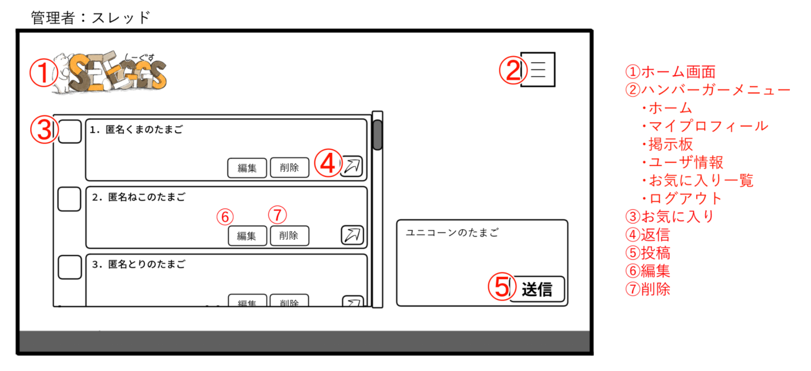
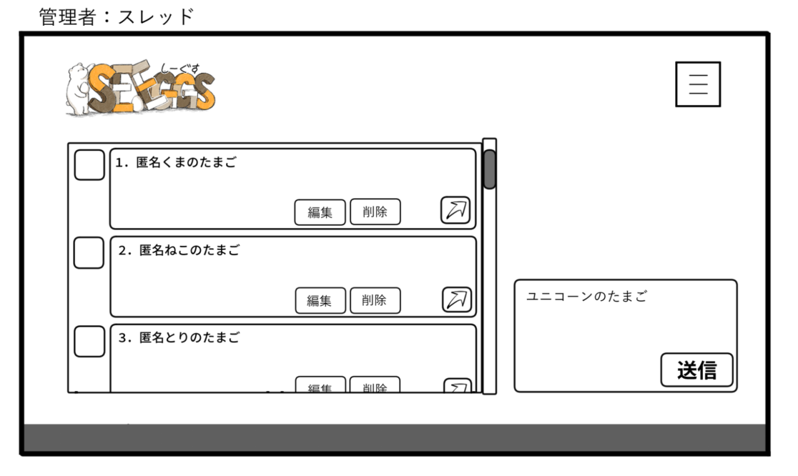

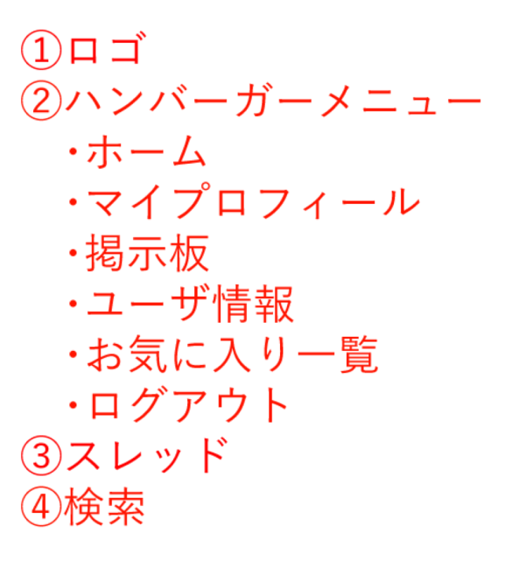
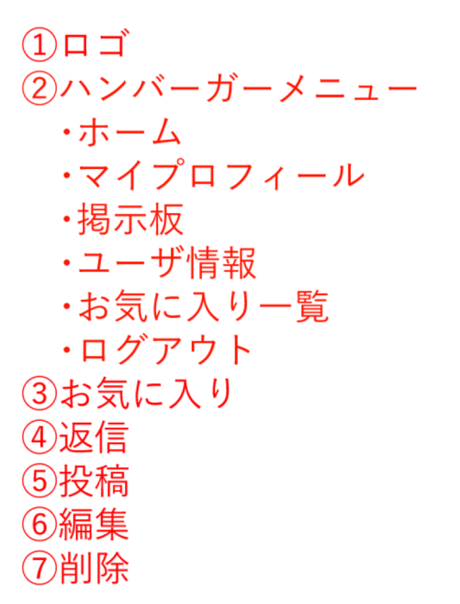
（1）

(1)検索

 | 機能設計
 |  |  | ロード時に、以下の処理を実行する。

 |  |  | ホーム画面
 |  |  | ログイン状態を判定し、ログイン状態であれば「ログインページ」を「管理者専用ページ」に変更する。
 |  |  | ロゴの表示、ハンバーガーメニュー、縦型の社員証型のプロフィール、掲示板、ユーザ情報の画面が表示される。
 |  |  | ボタンをクリックすることで、表示画面のページに遷移する。

ハンバーガーメニュー内は「ボタン」でしょうか。リンクではなく？
 |  |  | ユーザ情報
 |  |  | ユーザ情報をクリックすると登録者の一覧が表示。

 |  |  | 掲示板画面
 |  |  | ハンバーガーメニューからの掲示板ボタンのクリックで掲示板・検索画面の表示。

 |  |  | スレッド画面
 |  |  | ハンバーガーメニューからのスレッドボタンのクリックでスレッドの表示。
 |  |  | 管理者のみ行える編集項目有り。

 |  | 「1 ロゴ」のクリック
 |  |  | クリックするとホーム画面へ遷移する。

 |  | 「2 ハンバーガーメニュー」のクリック
 |  |  | ページ名が展開。列挙しているページ名をクリックすることで、各ページに遷移する。
 |  |  | 「ログアウト」クリック時のみアラートで本当にログアウトするかの確認をする。「はい」をクリックでログアウトし、ログイン画面へ遷移する。
 |  |  | 「いいえ」をクリックした場合はなにもしない。

 |  | 「3 マイプロフィール」
 |  |  | 自分のプロフィールの詳細が表示されている。

 |  | 「4 掲示板」
 |  |  | クリックすると掲示板画面へ遷移する。
 |  | (1)スレッドの編集
 |  |  | 管理者はユーザが投稿したスレッドの編集、削除を行うことができる。

 |  | 「5 ユーザ情報」
 |  | (1) ユーザ情報の表示
 |  |  | クリックすると登録者の一覧が表示されて登録者の基本情報を確認できる。
 |  | (2)情報の更新
 |  |  | ユーザ情報の更新をすることができ、登録情報を書き換えることができる。
 |  | (3)情報の削除
 |  |  | ユーザ情報の削除ができ、登録情報を削除することができる。

 | 項目定義書

 | No |  | 物理名 | 論理名 |  | 画面型 |  | データ型 | min | max | DBテーブル |  | DBカラム | 備考
 |  | 1 | logo | ロゴ |  | images
 |  | 2 | menu | メニュー |  | images
 |  | 3 | name | 名前 |  | textbox |  | String |  |  | personal |  | name
 |  | 4 | nickname | ニックネーム |  | textbox |  | String |  |  | personal |  | nickname
 |  | 5 | company | 会社 |  | textbox |  | String |  |  | personal |  | company
 |  | 6 | hobby | 趣味 |  | textbox |  | String |  |  | personal |  | hobby
 |  | 7 | birthplace | 出生地 |  | textbox |  | String |  |  | personal |  | birthplace
 |  | 8 | thisisme | 自分の性格 |  | textbox |  | String |  |  | personal |  | thisisme
 |  | 9 | future | 将来の夢 |  | textbox |  | String |  |  | personal |  | future
 |  | 10 | word | 意気込み |  | textbox |  | String |  |  | personal |  | word
 |  | 11 | photo | 自分の写真 |  | images |  |  |  |  | personal |  | photo
 |  | 12 | popup | ポップアップ
 |  | 13 | user | ユーザー情報 |  |  |  |  |  |  | personal
 |  | 14 | close | ユーザ情報閉じる |  | images
 |  | 15 | u_updata | ユーザ情報更新 |  | textbox |  | String |  |  | personal
 |  | 16 | u_delete | ユーザ情報削除 |  | textbox |  | String |  |  | personal
 |  | 17 | s_updata | スレッド編集 |  | textbox |  | String |  |  | form
 |  | 18 | s_delete | スレッド削除 |  | textbox |  | String |  |  | form
 |  | 19 | footer | フッター |  | label
 |  | 20
 |  | 21
 |  | 22
 |  | 23
 |  | 24
 |  | 25
 |  | 26
 |  | 27
 |  | 28
 |  | 29
 |  | 30

掲示板+検索
外部設計書 |  |  |  |  | 画面名 |  | 掲示板+検索 |  |  |  | 作成者 | 平岡理沙 |  |  | 更新者 | 佐々木杜彰
 |  |  |  |  | システム名 |  | SEEGGS(しーぐす) |  |  |  | 作成日 | 2021-06-04 |  |  | 更新日 | 2021-06-07
 |  |  |  |  | 備考

 | 画面設計

１０

 | 機能設計
 |  | ページロード
 |  |  | ロード時に、以下の処理を実行する。

 |  |  | ログイン状態を判定し、ログイン状態でなければ「ログイン画面」に遷移する。

 |  | 「1 ロゴ」クリック
 |  |  | ホーム画面に遷移する。

 |  | 「2 ハンバーガーメニュー」クリック
 |  |  | ページ名が展開。列挙しているページ名をクリックすることで、各ページに遷移する。
 |  |  | 「ログアウト」クリック時のみアラートで本当にログアウトするかの確認をする。「はい」をクリックでログアウトし、ログイン画面へ遷移する。
 |  |  | 「いいえ」をクリックした場合はなにもしない。

この一文は非常にいいです。しないことをきちんと書くのも、設計書では後工程で非常に有益な情報になります。
 |  | 「3 スレッド」ボタンクリック
 |  |  | 各スレッド画面へ遷移

 |  | 「4 検索」検索欄でのエンターまたは虫眼鏡ボタン押下
 |  |  | 検索欄が空欄である場合は何もしない。
 |  |  | 空欄でない場合、検索結果画面に遷移する。検索結果画面では対象文字での検索を自動で行う。

 | 項目定義書

 | No |  | 物理名 | 論理名 |  | 画面型 |  | データ型 | min | max | DBテーブル |  | DBカラム | 備考
 |  | 1 | logo | ロゴ |  | images |  |  |  |  |  |  |  | ホーム画面へ遷移
 |  | 2 | menu | メニュー |  | links
 |  | 3 | board | 掲示板 |  | String |  | String
 |  | 4 | search | 検索 |  | Textbox |  | String | 1 | 20
 |  | 5 | footer | フッター |  | label |  | String
 |  | 6
 |  | 7
 |  | 8
 |  | 9
 |  | 10
 |  | 11
 |  | 12
 |  | 13
 |  | 14
 |  | 15
 |  | 16
 |  | 17
 |  | 18
 |  | 19
 |  | 20
 |  | 21
 |  | 22
 |  | 23
 |  | 24
 |  | 25
 |  | 26
 |  | 27
 |  | 28
 |  | 29
 |  | 30

検索結果画面
外部設計書 |  |  |  |  | 画面名 |  | 検索結果画面 |  |  |  | 作成者 | 平岡理沙 |  |  | 更新者 | 佐々木杜彰
 |  |  |  |  | システム名 |  | SEEGGS(しーぐす) |  |  |  | 作成日 | 2021-06-04 |  |  | 更新日 | 2021-06-07
 |  |  |  |  | 備考

 | 画面設計

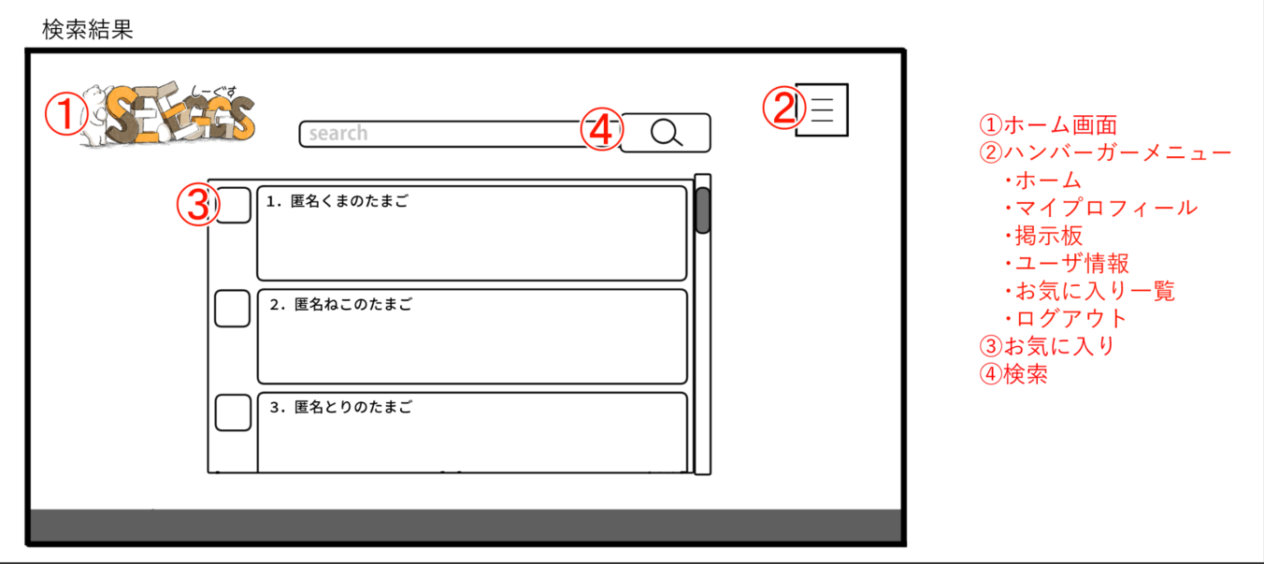

１０

１１

 | 機能設計
 |  | ページロード
 |  |  | ロード時に、以下の処理を実行する。

 |  |  | ログイン状態を判定し、ログイン状態でなければ「ログイン画面」に遷移する。
 |  |  | メッセージ情報を取得し、新しいものから一番下に更新していく。

 |  | 「1 ロゴ」クリック
 |  |  | ホーム画面に遷移する。

 |  | 「2 ハンバーガーメニュー」クリック
 |  |  | ページ名が展開。列挙しているページ名をクリックすることで、各ページに遷移する。
 |  |  | 「ログアウト」クリック時のみアラートで本当にログアウトするかの確認をする。「はい」をクリックでログアウトし、ログイン画面へ遷移する。
 |  |  | 「いいえ」をクリックした場合はなにもしない。

 |  | 「3 お気に入り」クリック
 |  |  | クリック時、チェックボックス内に「☆」を表示し、データベース内にそのメッセージデータを格納する。
 |  |  | もう一度クリックで「☆」の表示を消し、一度目のクリックで登録されたデータベース内のメッセージデータを削除する。

 |  | 「4 検索」検索欄でのエンターまたは虫眼鏡ボタン押下
 |  |  | 検索欄が空欄である場合は何もしない。
 |  |  | 空欄でない場合、検索結果画面に遷移する。検索結果画面では対象文字での検索を自動で行う。

 | 項目定義書

 | No |  | 物理名 | 論理名 |  | 画面型 |  | データ型 | min | max | DBテーブル |  | DBカラム | 備考
 |  | 1 | logo | ロゴ |  | images |  |  |  |  |  |  |  | ホーム画面に遷移
 |  | 2 | menu | メニュー |  | links
 |  | 3 | favor | お気に入り |  | Select |  | boolean
 |  | 4 | search | 検索 |  | Textbox |  | String
 |  | 5 | footer | フッター |  | label |  | String
 |  | 6 | know how | ノウハウ共有 |  | Textbox |  | String
 |  | 7 | error | エラー共有 |  | Textbox |  | String
 |  | 8 | problem | 悩み相談 |  | Textbox |  | String
 |  | 9 | question | 質問 |  | Textbox |  | String
 |  | 10 | local | 地元トーク |  | Textbox |  | String
 |  | 11 | private | プライベート |  | Textbox |  | String
 |  | 12 | mark | お気に入り登録 |  | Textbox |  | String
これらが、画面上どの部分に相当する項目わかりません。要確認。
 |  | 13
 |  | 14
 |  | 15
 |  | 16
 |  | 17
 |  | 18
 |  | 19
 |  | 20
 |  | 21
 |  | 22
 |  | 23
 |  | 24
 |  | 25
 |  | 26
 |  | 27
 |  | 28
 |  | 29
 |  | 30

スレッド画面
外部設計書 |  |  |  |  | 画面名 |  | スレッド画面 |  |  |  | 作成者 | 平岡理沙 |  |  | 更新者 | 海野就平
 |  |  |  |  | システム名 |  | SEEGGS(しーぐす) |  |  |  | 作成日 | 2021-06-04 |  |  | 更新日 | 2021-06-07
 |  |  |  |  | 備考

 | 画面設計

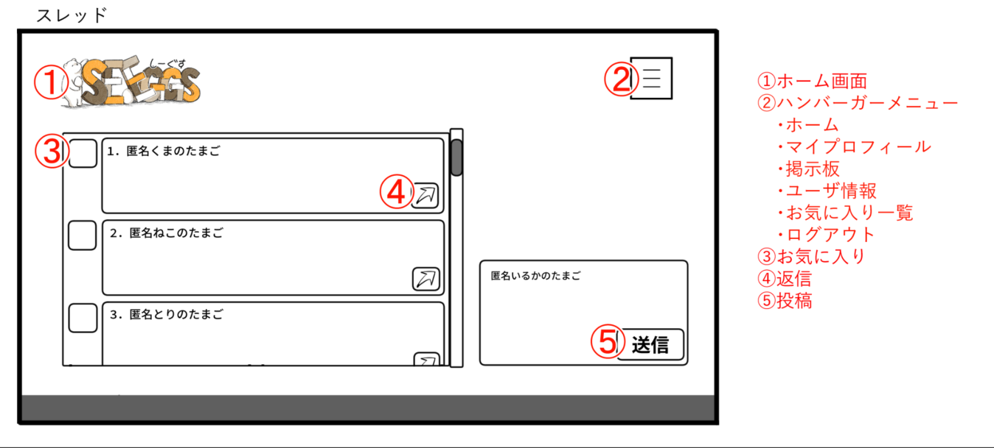

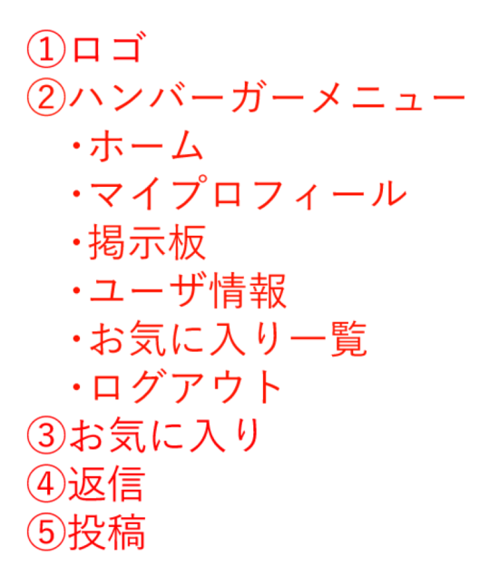

１０

１１

 | 機能設計
 |  | ページロード
 |  |  | ロード時に、以下の処理を実行する。

 |  |  | ログイン状態を判定し、ログイン状態であればお気に入りページを表示する。

 |  | 「１ ロゴ」クリック
 |  |  | ホーム画面に遷移する。

 |  | 「2 ハンバーガーメニュー」クリック
 |  |  | ページ名が展開。列挙しているページ名をクリックすることで、各ページに遷移する。
 |  |  | 「ログアウト」クリック時のみアラートで本当にログアウトするかの確認をする。「はい」をクリックでログアウトし、ログイン画面へ遷移する。
 |  |  | 「いいえ」をクリックした場合はなにもしない。

 |  | 「３ お気に入り」クリック
 |  |  | クリック時、チェックボックス内に「☆」を表示し、データベース内にそのメッセージデータを格納する。
 |  |  | もう一度クリックで「☆」の表示を消し、一度目のクリックで登録されたデータベース内のメッセージデータを削除する。

これは、いわゆる引用返信でしょうか？
もしそうなら、引用せずに返信するには？
 |  | 「４ 返信」クリック
 |  |  | 返信先の文章をコピーし返信欄に反映

 |  | 「５ 送信」クリック
 |  |  | 記入した返信をスレッドに投稿する。
 |  | （以下略）

管理番号はlabelとしたら、画面上どこにありますか？

 | 項目定義書

 | No |  | 物理名 | 論理名 |  | 画面型 |  | データ型 | min | max | DBテーブル |  | DBカラム | 備考
 |  | 1 | logo | ロゴ |  | images
 |  | 2 | menu | メニュー
 |  | 3 | favor | お気に入り |  | Select |  | int
 |  | 4 | responce | 返信 |  | textbox
 |  | 5 | post | 投稿 |  | textbox
 |  | 6 | number | 管理番号 |  | label |  |  |  |  | form |  | number
 |  | 7 | know how | ノウハウ共有 |  | label |  |  |  |  | form |  | know how
 |  | 8 | error | エラー共有 |  | label |  |  |  |  | form |  | error
 |  | 9 | problem | 悩み相談 |  | label |  |  |  |  | form |  | problem
 |  | 10 | question | 質問 |  | label |  |  |  |  | form |  | question
 |  | 11 | local | 地元トーク |  | label |  |  |  |  | form |  | local
 |  | 12 | private | プライベート |  | label |  |  |  |  | form |  | private
 |  | 13 | mark | お気に入り登録 |  | label |  |  |  |  | form |  | mark
これらが、画面上どの部分に相当する項目わかりません。要確認。
 |  | 14 | footer | フッター |  | label
 |  | 15
 |  | 16
 |  | 17
 |  | 18
 |  | 19
 |  | 20
 |  | 21
 |  | 22
 |  | 23
 |  | 24
 |  | 25
 |  | 26
 |  | 27
 |  | 28
 |  | 29
 |  | 30

お気に入り画面
外部設計書 |  |  |  |  | 画面名 |  | お気に入り画面 |  |  |  | 作成者 | 平岡理沙 |  |  | 更新者 | 海野就平
 |  |  |  |  | システム名 |  | SEEGGS(しーぐす) |  |  |  | 作成日 | 2021-06-04 |  |  | 更新日 | 2021-06-07
 |  |  |  |  | 備考

 | 画面設計

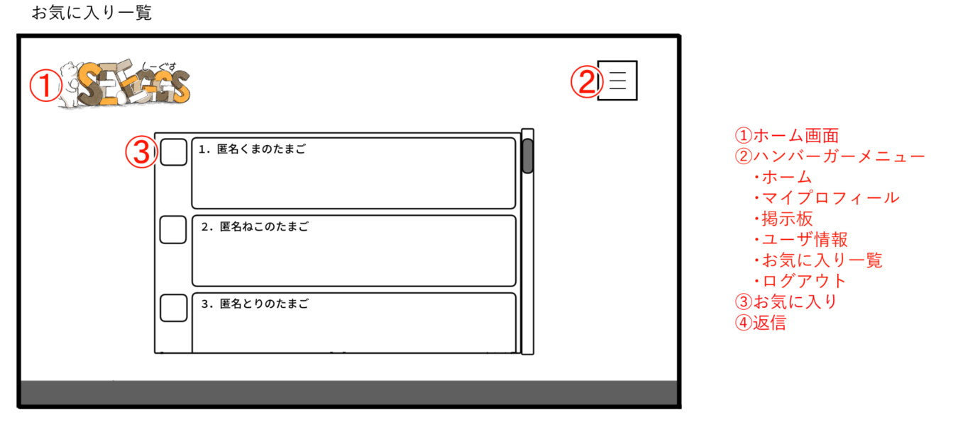

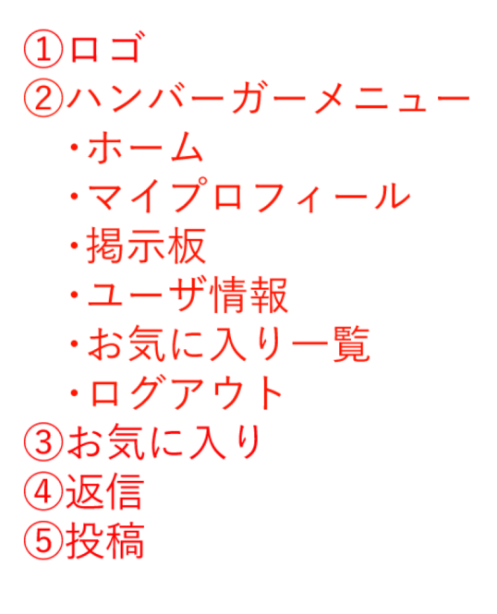

１０

１１

 | 機能設計
 |  | ページロード
 |  |  | ロード時に、以下の処理を実行する。

 |  |  | ログイン状態を判定し、ログイン状態であればお気に入りページを表示する。

 |  | 「１ ロゴ」クリック
 |  |  | ホーム画面に遷移する。

 |  | 「2 ハンバーガーメニュー」クリック
 |  |  | ページ名が展開。列挙しているページ名をクリックすることで、各ページに遷移する。
 |  |  | 「ログアウト」クリック時のみアラートで本当にログアウトするかの確認をする。「はい」をクリックでログアウトし、ログイン画面へ遷移する。
 |  |  | 「いいえ」をクリックした場合はなにもしない。

 |  | 「３ お気に入り」クリック
 |  | クリック時、「☆」の表示を消し、登録されているデータベース内のメッセージデータを削除する。
 |  | もう一度クリックでチェックボックス内に「☆」を表示し、データベース内にそのメッセージデータを格納する。

「〜データベース内にそのメッセージデータを格納する。」
→これは、メッセージのテキストデータそのものをコピーしてDBに格納？
通常、さまざまなシステムで「お気に入り」とか「ブックマーク」機能は、そのようにはしていないのでは？
 |  | （以下略）

管理番号はlabelとしたら、画面上どこにありますか？

 | 項目定義書

 | No |  | 物理名 | 論理名 |  | 画面型 |  | データ型 | min | max | DBテーブル |  | DBカラム | 備考
 |  | 1 | logo | ロゴ |  | images
 |  | 2 | menu | メニュー |  | links
 |  | 3 | favor | お気に入り |  | Select |  | int |  |  | form |  | mark
 |  | 4 | number | 管理番号 |  | label |  |  |  |  | form |  | number
 |  | 5 | know how | ノウハウ共有 |  | label |  |  |  |  | form |  | know how
 |  | 6 | error | エラー共有 |  | label |  |  |  |  | form |  | error
 |  | 7 | problem | 悩み相談 |  | label |  |  |  |  | form |  | problem
 |  | 8 | question | 質問 |  | label |  |  |  |  | form |  | question
 |  | 9 | local | 地元トーク |  | label |  |  |  |  | form |  | local
 |  | 10 | private | プライベート |  | label |  |  |  |  | form |  | private
 |  | 11 | mark | お気に入り登録 |  | label |  |  |  |  | form |  | mark
これらが、画面上どの部分に相当する項目わかりません。要確認。
 |  | 12 | footer | フッター |  | label
 |  | 13
 |  | 14
 |  | 15
 |  | 16
 |  | 17
 |  | 18
 |  | 19
 |  | 20
 |  | 21
 |  | 22
 |  | 23
 |  | 24
 |  | 25
 |  | 26
 |  | 27
 |  | 28
 |  | 29
 |  | 30

アカウント管理画面
外部設計書 |  |  |  |  | 画面名 |  | アカウント管理画面 |  |  |  | 作成者 | 平岡理沙 |  |  | 更新者 | 眞島かえで
 |  |  |  |  | システム名 |  | SEEGGS(しーぐす) |  |  |  | 作成日 | 2021-06-04 |  |  | 更新日 | 2021-06-07
 |  |  |  |  | 備考

 | 画面設計
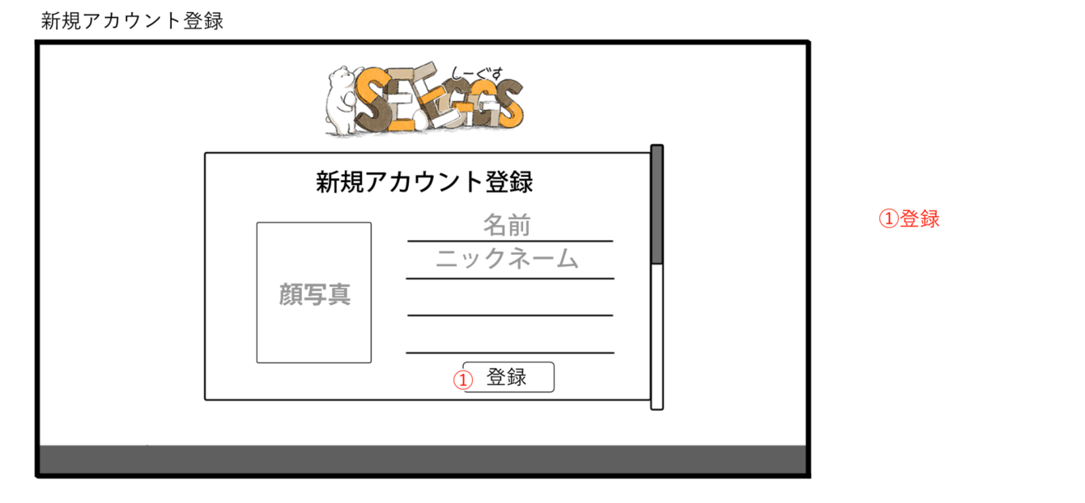

１０

１１

 | 機能設計
 |  | 新規アカウント登録
 |  |  | 新規アカウント登録時に、以下の処理を実行する。

画面上、どこをどうしたら選択できるようになりますか？
これは、たとえば顔写真のエリアをクリックしたらダイアログが開いて、とか？
 |  |  | 名前、ニックネーム、会社名、趣味、出身地、自分の性格を入力

 |  |  | 顔写真の画像ファイルをパソコン本体から選択

 |  | 「1 登録」クリック
 |  |  | 名前、ニックネーム、会社名、趣味、出身地、自分の性格、コロナ収束後にしたいこと、研修への意気込み、画像ファイルをデータベースに送信

 |  |  | 正常に登録ができた場合は「登録完了！」のアラート表示

 |  |  | アラート「OK」選択後ログイン画面に遷移

 | 項目定義書

 | No |  | 物理名 | 論理名 |  | 画面型 |  | データ型 | min | max | DBテーブル |  | DBカラム | 備考
 |  | 1 | regist | 登録 |  | text |  | String |  |  |  |  |  | ログイン画面へ遷移
 |  | 2 | logo | ロゴ |  | images
 |  | 3 | name | 名前 |  | textbox |  | String |  |  | personal |  | name
 |  | 4 | nickname | ニックネーム |  | textbox |  | String |  |  | personal |  | nickname
 |  | 5 | company | 会社名 |  | textbox |  | String |  |  | personal |  | company
 |  | 6 | hobby | 趣味 |  | textbox |  | String |  |  | personal |  | hobby
 |  | 7 | birthplace | 出身地 |  | textbox |  | String |  |  | personal |  | birthplace
 |  | 8 | thisisme | 自分の性格 |  | textbox |  | String |  |  | personal |  | thisisme
 |  | 9 | future | 将来 |  | textbox |  | String |  |  | personal |  | future
 |  | 10 | word | 意気込み |  | textbox |  | String |  |  | personal |  | word
 |  | 11 | photo | プロフィール写真 |  | images
 |  | 12 | footer | フッター |  | label

ユーザ情報一覧画面
外部設計書 |  |  |  |  | 画面名 |  | ユーザ情報一覧画面 |  |  |  | 作成者 | 平岡理沙 |  |  | 更新者 | 眞島かえで
 |  |  |  |  | システム名 |  | SEEGGS(しーぐす) |  |  |  | 作成日 | 2021-06-04 |  |  | 更新日 | 2021-06-07
 |  |  |  |  | 備考

 | 画面設計
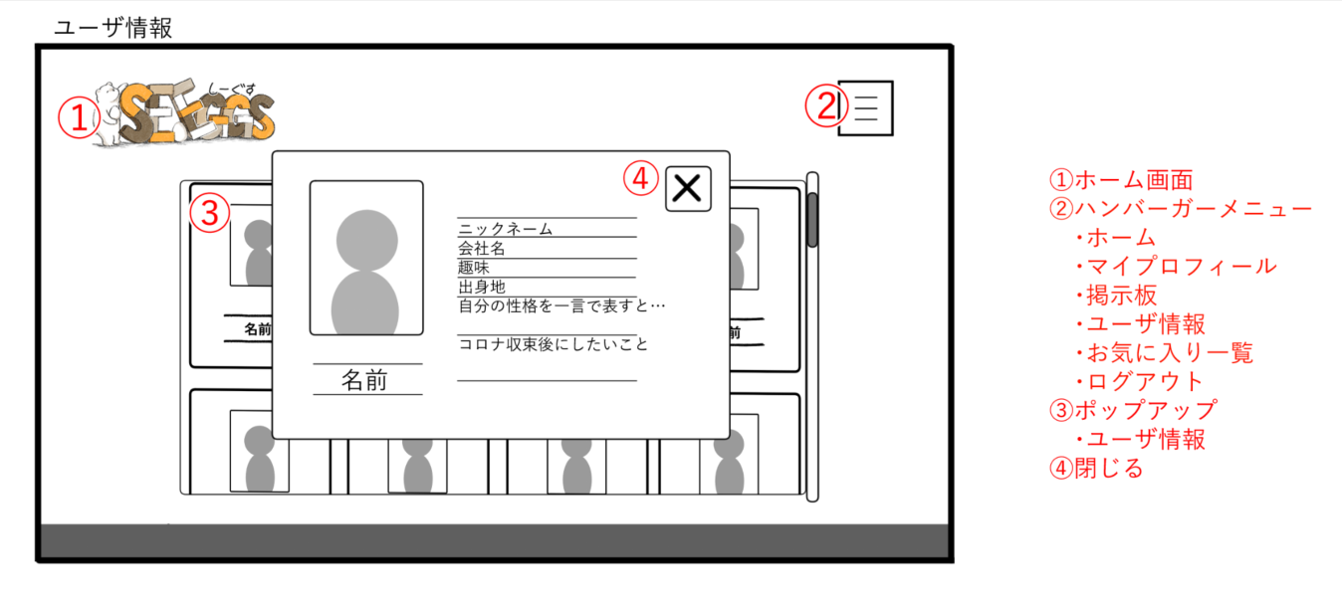

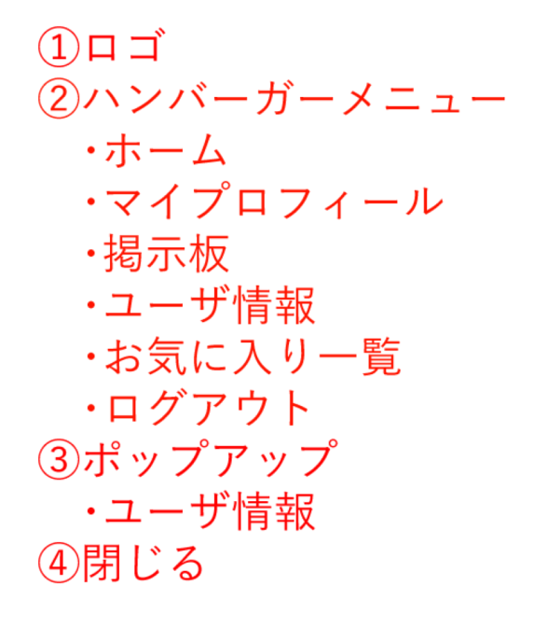

 | 機能設計
 |  | ページロード
 |  |  | ロード時に、以下の処理を実行する。

 |  |  | ログイン状態を判定し、ログイン状態であればユーザ情報一覧ページを表示する。

 |  | 「１ ロゴ」クリック
 |  |  | ホーム画面に遷移する。

 |  | 「2 ハンバーガーメニュー」クリック
 |  |  | ページ名が展開。列挙しているページ名をクリックすることで、各ページに遷移する。
 |  |  | 「ログアウト」クリック時のみアラートで本当にログアウトするかの確認をする。「はい」をクリックでログアウトし、ログイン画面へ遷移する。
 |  |  | 「いいえ」をクリックした場合はなにもしない。

 |  | 「3 ポップアップ」クリック
 |  |  | クリックした該当ユーザの情報の閲覧が可能。閲覧可能情報は以下の通り。
 |  |  | 名前、ニックネーム、会社名、メールアドレス、趣味、出身地、自分の性格、コロナ収束後にしたいこと、研修への意気込み、プロフィール写真

 |  | 「4 閉じる」クリック
 |  |  | クリックするとポップアップが消え、一覧へ戻る

 | 項目定義書

 | No |  | 物理名 | 論理名 |  | 画面型 |  | データ型 | min | max | DBテーブル |  | DBカラム | 備考
 |  | 1 | logo | ロゴ |  | images |  |  |  |  |  |  |  | ログイン画面へ遷移
 |  | 2 | menu | メニュー |  | links |  |  |  |  |  |  |  | マイプロフィール・掲示板・ユーザ情報・お気に入り一覧・ログアウトへのリンク
 |  | 3 | profile | プロフィール
 |  | 4 | popup | ポップアップ
 |  | 5 | name | 名前 |  | label |  | String |  |  | personal |  | name
 |  | 6 | nickname | ニックネーム |  | label |  | String |  |  | personal |  | nickname
 |  | 7 | company | 会社名 |  | label |  | String |  |  | personal |  | company
 |  | 8 | hobby | 趣味 |  | label |  | String |  |  | personal |  | hobby
 |  | 9 | birthplace | 出身地 |  | label |  | String |  |  | personal |  | birthplace
 |  | 10 | thisisme | 自分の性格 |  | label |  | String |  |  | personal |  | thisisme
 |  | 11 | future | 将来 |  | label |  | String |  |  | personal |  | future
 |  | 12 | word | 意気込み |  | label |  | String |  |  | personal |  | word
 |  | 13 | photo | プロフィール写真 |  | image |  |  |  |  | personal |  | photo
 |  | 14 | close | 閉じる |  | image
 |  | 15 | footer | フッター |  | label
 |  | 16
 |  | 17
 |  | 18
 |  | 19
 |  | 20
 |  | 21
 |  | 22
 |  | 23
 |  | 24
 |  | 25
 |  | 26
 |  | 27
 |  | 28
 |  | 29
 |  | 30

